INSTRUCTIVO
Instructivo listado de estudiantes - Olimpiadas STEM 2025

En este archivo podrá registrar la cantidad de cursos que deseen participar en las olimpiadas STEM 2025, teniendo en cuenta los términos de participación, existen un total de 5 hojas, uno para cada categoría (Preinfantil, Infantil, Junior, Prejuvenil, Juvenil). A su vez en cada una de las hojas de las diferentes categorías podrá encontrar el espacio para la inscripción de hasta 4 cursos por categoría, para los colegios priorizados y de hasta 1 curso para colegios no priorizados.

1) En el espacio que aparece en la parte superior de cada tabla de inscripción encontrará el número de grupo a inscribir por categoría, seguido del curso y un espacio para diligenciarlo, como se observa en la imagen 1.
Imagen 1

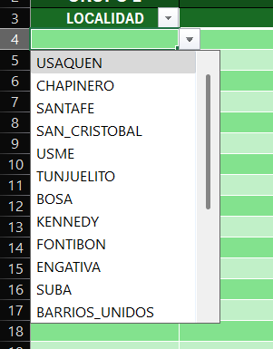
Imagen 2
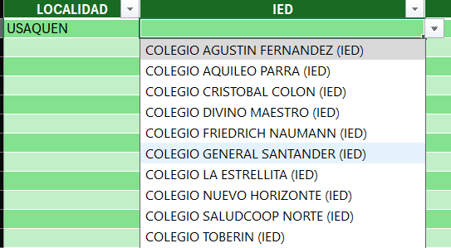
Imagen 3

2) Escoja la localidad a la que pertenece su IED, como aparece en la imagen 2.
3) Después de escoger la localidad, encontrará una columna para seleccionar su IED desde un menú desplegable, como aparece en la imagen 3.

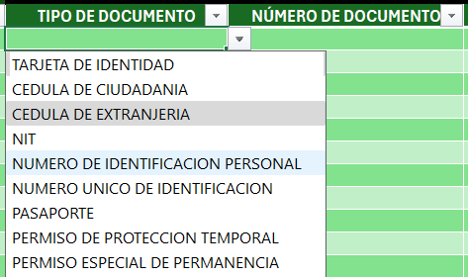
Imagen 5

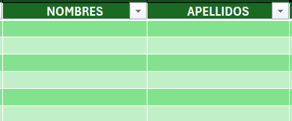
Imagen 4
4) Diligencie los datos de nombres y apellidos para cada uno de los estudiantes pertenecientes al curso, tal como se ve en la imagen 4.
5) Escoja el tipo de documento por estudiante y diligencie el número de documento, como se refleja en la imagen 5.

Imagen 7
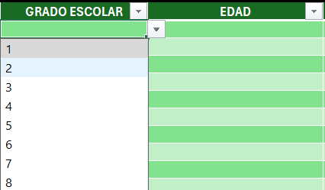
Imagen 6

6) Seleccione el grado escolar de cada estudiante, luego digite la edad, como se refleja en la imagen 6.

7) Ingrese los datos de correo institucional y personal y numero de celular, en caso de no contar con este dato ingrese los datos del docente a cargo, como se refleja en la imagen 7

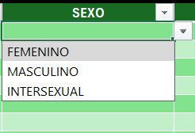
Imagen 8
9) Seleccione la etnia a la que pertenece el estudiante. Si pertenece a un pueblo indìgena diligencie a cuál, como se refleja en la imagen 9.
8) Seleccione del menu desplegable los datos de sexo, como se refleja en la imagen 8.
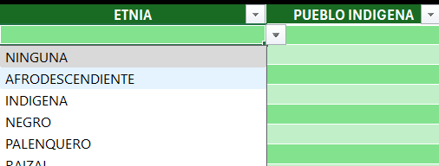
Imagen 8

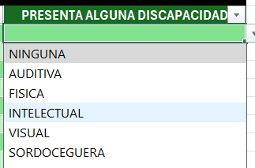
Imagen 10
10) Por último, seleccione si presenta alguna condición de discapacidad, como se refleja en la imagen 10.
10) Por último, seleccione si presenta alguna condición de discapacidad, como se refleja en la imagen 10.

